Sheet1
A | R | M | I | N |  | C | H | A | N | C | H | I | A | N
0 | 1+7=8 | 1+2=3 | 8 | 13 |  | 2 | 7 | 0 | 12 | 2 | 7 | 8 | 0 | 13
0 | 8 | 3 |  | 13 |  | 2 | 7 |  | 12

 |  |  |  | f = P0 + P2 + P3+ P7 + P8 + P12 + P13 |  |  |  |  |  |  |  |  |  |  | Maximum 15 | 16 = 1+6

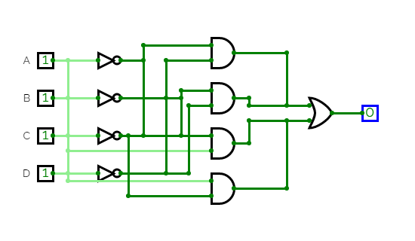
Decimal (P) | Binar (ABCD) | Binar (F)
0 | 0000 | 1 |  |  |  | 00 | 01 | 11 | 10
1 | 0001 | 0 |  |  |  | ab | aB | AB | Ab
2 | 0010 | 1 |  | 00 | cd | P0 1 | P4 | P12 1 | P8 1
3 | 0011 | 1 |  | 01 | cD | P1 | P5 | P13 1 | P9
4 | 0100 | 0 |  | 11 | CD | P3 1 | P7 1 | P15 | P11
5 | 0101 | 0 |  | 10 | Cd | P2 1 | P6 | P14 | P10
6 | 0110 | 0
7 | 0111 | 1
8 | 1000 | 1
9 | 1001 | 0 |  | f = (abcd + abCd) + (Abcd + abcd) + (abCD + aBCD) + (ABcd + ABcD)
10 | 1010 | 0 |  | f = abd + bcd + aCD + ABc
11 | 1011 | 0
12 | 1100 | 1
13 | 1101 | 1
14 | 1110 | 0
15 | 1111 | 0

